Fimovi
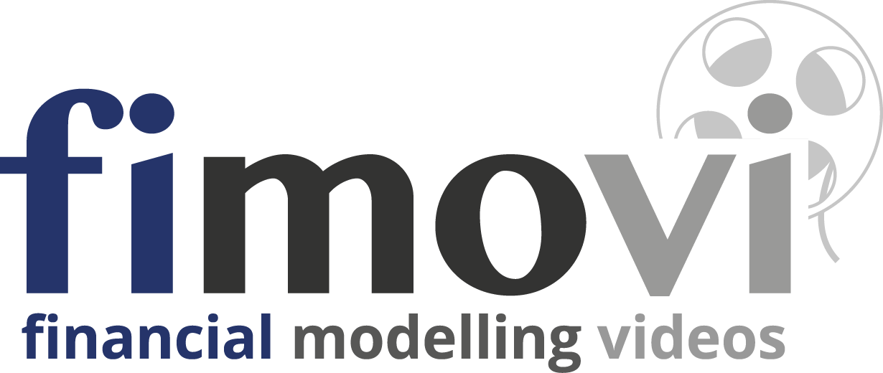
Eine Vorlage von
www.financial-modelling-videos.de

 | Schulungsdatei des Intensiv-Video-Workshop

 | „Financial Modelling am Beispiel einer Projektfinanzierung“

Rechtliche Hinweise

Bitte vor Nutzung dieser Datei lesen
Inhalt
Diese Vorlage wurde von der Fimovi GmbH erstellt. Die Inhalte dieser Datei wurden mit größter Sorgfalt zusammengestellt. Dennoch können für die Richtigkeit und Vollständigkeit keine Gewähr übernommen werden. Die Ergebnisse in dieser Vorlagen-Datei basieren im wesentlichen auf den zugrundeliegenden Eingabedaten bzw. Annahmen. Diese sind so angelegt, dass sie von Anwendern leicht verändert werden können.
Haftungsausschluss
Die Fimovi GmbH übernimmt keine Gewähr oder Haftung für die Plausibilität oder Richtigkeit dieser Eingabedaten und keine Gewähr oder Haftung für die Richtigkeit der aus diesen Eingabedaten resultierenden Ergebnisse. Auch haftet die Fimovi GmbH nicht für Schäden, die einem Anwender im Vertrauen auf die Richtigkeit der Ergebnisse dieser Berechnungen entstehen. Eine Nutzung dieser Datei erfolgt auf eigenes Risiko.
Zweck, Nutzung und Weitergabe
Diese Datei ist als Teil einer kommerziell angebotenen Video-Schulungsreihe urheberrechtlich geschützt. Eine Vervielfältigung oder Weitergabe ohne schriftliche Genehmigung der Fimovi GmbH ist nicht zulässig.

Profil und Kontakt

Profil
Financial Modelling Videos bietet Intensiv-Video-Workshops, in denen Schritt für Schritt die Erstellung von professionellen Finanzplanungs-, Projektfinanzierungs- und Cashflow-Modellen in Excel er­läutert wird. Die praxis­orientierten Modelle sind nach aktuellen, international akzeptierten Standards aufgebaut und erlauben den Nutzern höchstmögliche Transparenz und Flexibilität sowohl hinsichtlich der Eingaben, als auch bezüglich der Projektbeurteilung zum Beispiel im Rahmen von Investitions- oder Kreditvergabe­entschei­dungen.
Neben Intensiv-Video-Workshops bietet die Fimovi GmbH:
• Vorlagen zur Erstellung verschiedener Finanz- und Cashflow-Modelle
• Erstellung individueller Finanzmodelle
• Modellreview und -optimierung
• Seminare im Bereich Financial Modelling und Arbeiten mit Excel
Besuchen Sie unsere Internetseite, wo viele Informationen und kostenlose Vorlagen und Tutorials angeboten werden.

Ein Angebot der Fimovi GmbH
Webseite: | www.financial-modelling-videos.de
Email: | support@fimovi.de

 |  | Copyright 2021, Fimovi GmbH

Index
 |  | Logo hier einfügen (optional)

 | Integrierte Finanzplanung

 | Firma | Fernwärme AG
 | Modellname | Projektfinanzierung
 | Projekt | Holzheizwerk I
 | Szenario | #REF!

 | Auditiert | nein
 | Dateiname | 004_Finanzierungskaskade.xlsx
 | Letzte Aktualisierung | 2021-02-04

 | Blatt Nr. | Blattname | Link zum Blatt
 | 1 | Index (Dieses Blatt)
 | 2 | Executive Summary
 | 3 | Grafiken
 | 4 | Cashflow, GuV und Bilanz (monatlich)
 | 5 | Inputs / Annahmen
 | 6 | Szanarioannahmen u. -manager
 | 7 | Bauphase - Investitionen u. Kapitalbedarf
 | 8 | Betriebsphase (Umsätze & Kosten)
 | 9 | Cashflow-Wasserfall
 | 10 | Abschreibungen & Steuern
 | 11 | Finanzierung
 | 12 | Timing (ggf. ausblenden)

Rechtlicher Hinweis

Streng vertraulich - nur zur internen Verwendung - Weitergabe nicht zulässig
=> hier eigenen Disclaimer einfügen

Kontakt

=> hier Kontaktdaten einfügen

